端子一覧
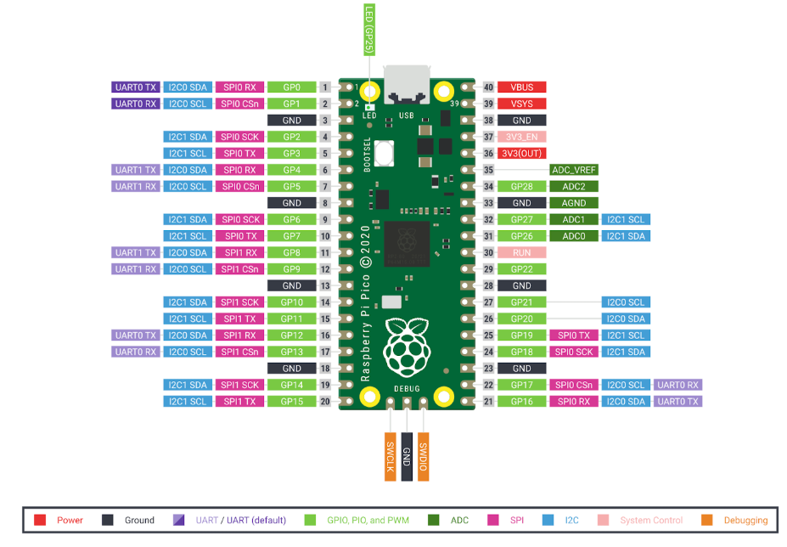
端子番号 | 端子名 | IN/OUT | 使用用途 | 詳細
1 | GPIO0 | － | Reserved | 将来の予約端子
2 | GPIO1 | － | Reserved | 将来の予約端子
3 | GND | － | － | －
4 | GPIO2 | － | Reserved | 将来の予約端子
5 | GPIO3 | － | Reserved | 将来の予約端子
6 | GPIO4 | － | Reserved | 将来の予約端子
7 | GPIO5 | － | Reserved | 将来の予約端子
8 | GND | － | － | －
9 | GPIO6 | 専用端子 | I2C0 SDA | EL LCD制御用（データ）
10 | GPIO7 | 専用端子 | I2C0 SCL | EL LCD制御用（クロック）
11 | GPIO8 | 専用端子 | UART1 TX | デバッグログ用
12 | GPIO9 | 専用端子 | UART1 RX | デバッグログ用
13 | GND | － | － | －
14 | GPIO10 | IN | 拡張用ダイアル入力 | ダイヤル用予約端子
15 | GPIO11 | IN | 拡張用ダイアル入力 | ダイヤル用予約端子
16 | GPIO12 | IN | ダイアル入力 | ダイアル入力端子。 割り込み端子
17 | GPIO13 | IN | ダイアル入力 | ダイアル入力端子。 割り込み端子
18 | GND | － | － | －
19 | GPIO14 |  | LED出力 | ダイヤル用側LED出力
20 | GPIO15 |  | LED出力 | ダイヤル用側LED出力
21 | GPIO16 | OUT | LCD制御 D0 | モノクロLCD制御用
22 | GPIO17 | OUT | LCD制御 D1 | モノクロLCD制御用
23 | GND | － | － | －
24 | GPIO18 | OUT | LCD制御 D2 | モノクロLCD制御用
25 | GPIO19 | OUT | LCD制御 D3 | モノクロLCD制御用
26 | GPIO20 | OUT | RS | モノクロLCD制御用
27 | GPIO21 | OUT | E | モノクロLCD制御用
28 | GND | － | － | －
29 | GPIO22 | OUT | Reserved | モノクロLCD制御用予約端子
30 | RUN
31 | GPIO26 |  |  | スイッチ入力１
32 | GPIO27 |  |  | スイッチ入力2
33 | GND | － | － | －
34 | GPIO28 |  |  | スイッチ入力3
35 | ADC_VREF | － | － | アナログリファレンス電圧
36 | 3V3(OUT) | － | － | 3.3V出力
37 | 3V3EN | － | － | －
38 | GND | － | － | －
39 | VSYS | － | － | システムバス電源
40 | VBUS(USB+) | － | － | USB VBUS出力(5V)

ハードウェアコンポーネント図
■システムブロック図

専用端子
 | バス電圧は3V。 モノクロLCDとPicoの間には74LS245（レベル変換IC）を挿入する
GPIO端子
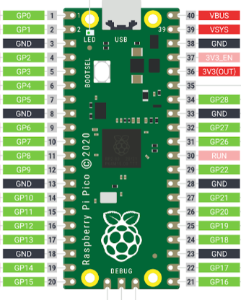
バッファIC

入力
SW

I2C
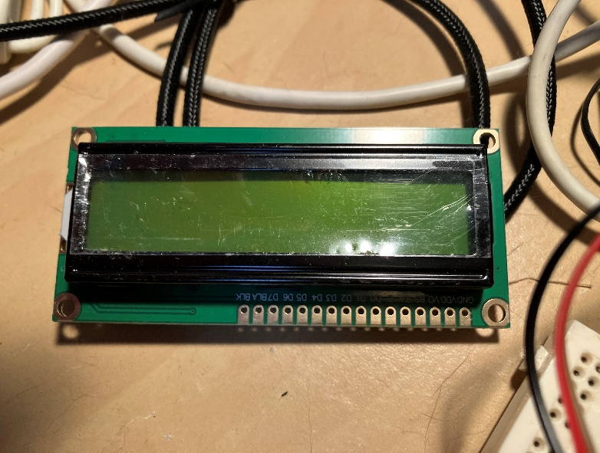
UART
74HC245
3.3V
5.0V
モノクロ
2行LCD
5.0V

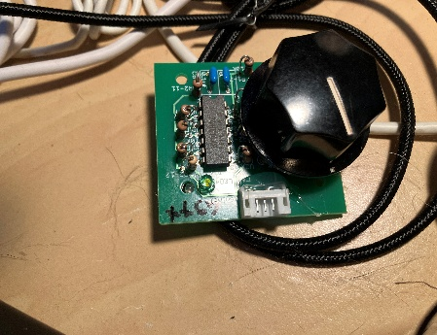
ダイヤルと
LED

